Trapecio
 |  |  |  |  | Regla del Trapecio

Calcular la integral de f(x)=x^3−6x^2+11x−6, en el intervalo [1.3, 1.8] aplicando la regla del trapecio compuesta. Haga 6 subintervalos de igual longitud.

 |  |  |  |  |  | F' = | 3x^2-12x+11
 |  |  |  |  |  | F" = | 6x-12
 | h = | 0.08
 |  |  |  |  |  | Evualar en 0.5
 |  |  |  |  |  | -9

 |  | X | Intervalo | f(x) |  | Error = | 0.26%
 |  | 0 | 1.3 | 0.36
 |  | 1 | 1.38 | 0.38
 |  | 2 | 1.46 | 0.38
 |  | 3 | 1.54 | 0.36
 |  | 4 | 1.62 | 0.33
 |  | 5 | 1.7 | 0.27
 |  | 6 | 1.8 | 0.19

 |  | Resultado |  | 0.166625

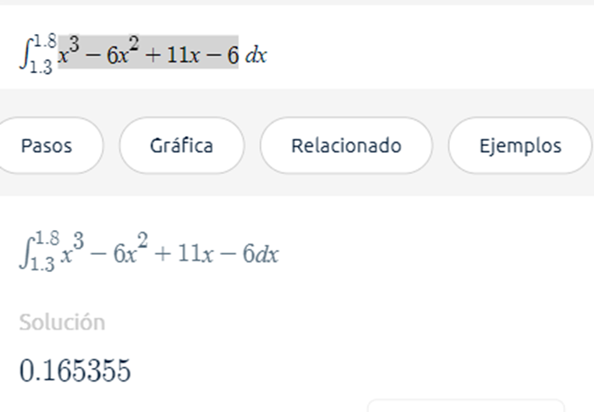

 |  | Comprobacion

